TC-09
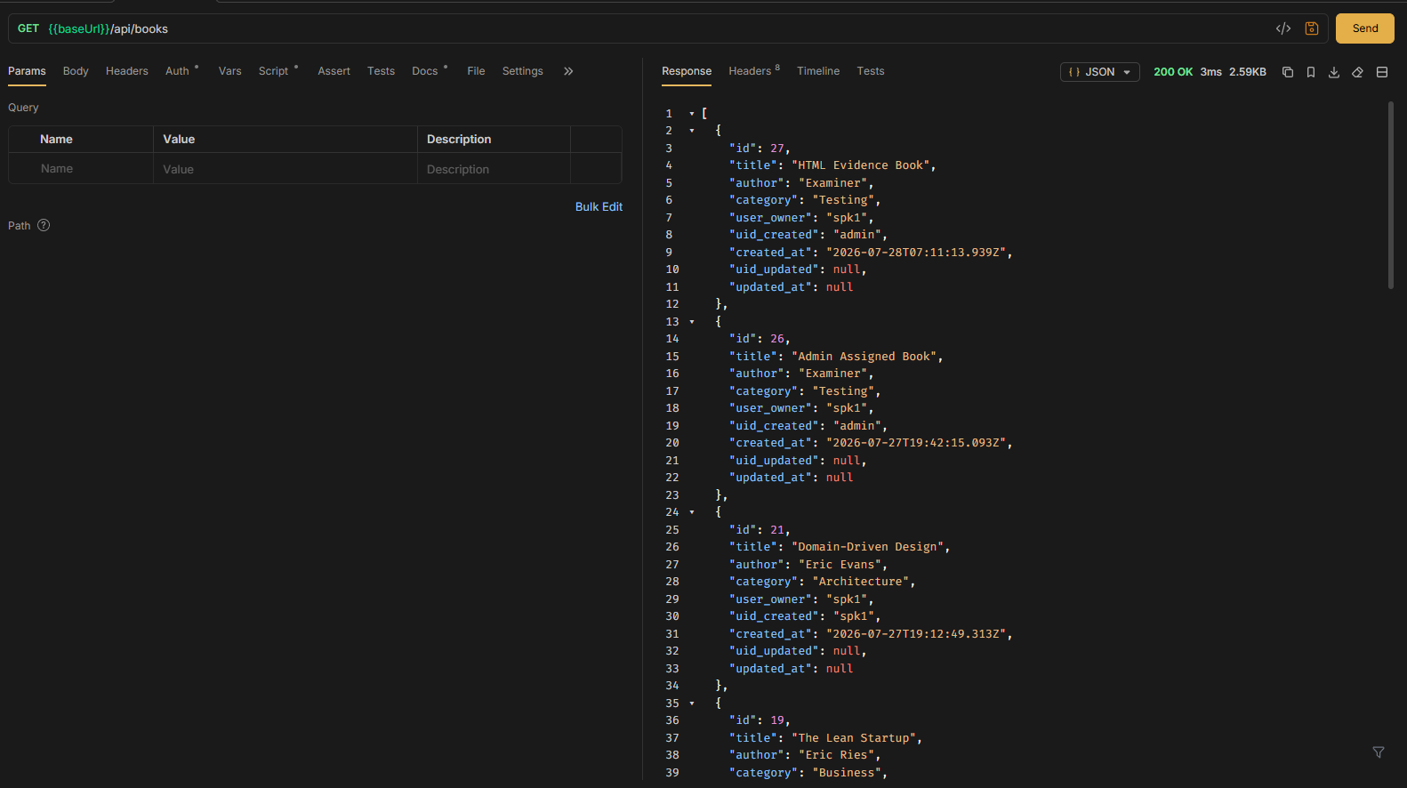
TC ID | Module | UC | Title | Type | Priority | Actor | Precondition | Test Steps | Expected Result | API / Tool | Status | Actual Result | Tester | Last Date Test | Note
TC-09 | Books | UC-02 | User ดูเฉพาะหนังสือของตัวเอง (spk1) | API+UI | High | User (spk1) | Login เป็น spk1; มี seed books | 1. Login spk1 2. GET /api/books หรือเปิดหน้าคลัง | เห็นเฉพาะแถวที่ user_owner = spk1; ไม่เห็นของ spk2/admin | GET /api/books · Bruno GET Books | Pass | ตามคาด | RAM | 2026-07-28

LOGIN spk1
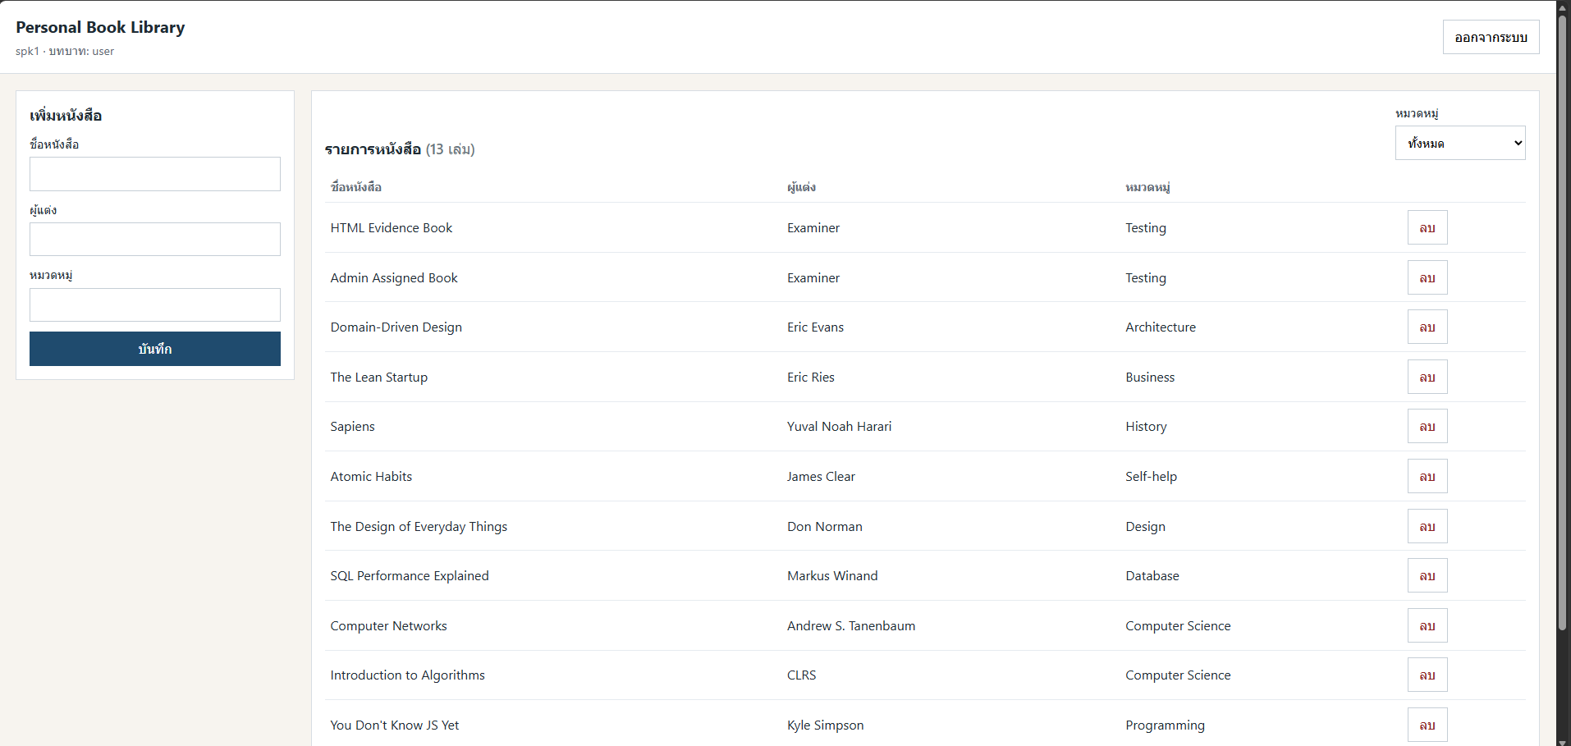

API

